Sheet1
指标名称 | 铁矿：发货量：全球（周） | 澳洲&巴西铁矿石：发货量：19个港口（周） | 铁矿：澳大利亚产：发货量：19个港口（周） | 铁矿：发货量：澳大利亚：FMG（周） | 铁矿：发货量：澳大利亚：必和必拓（周） | 铁矿：发货量：澳大利亚：力拓（周） | 铁矿：发货量：巴西：淡水河谷（周） | 铁矿：巴西产：发货量：19个港口（周） | 铁矿：澳大利亚产：发货量合计：19个港口：澳大利亚→中国（周） | 铁矿：发货量：FMG→中国（周） | 铁矿：发货量：必和必拓→中国（周） | 铁矿：发货量：力拓→中国（周） | 铁矿：发货量：非主流 | FMG发中国比例 | BHP发中国比例 | RT发中国比例 | 合计
单位 | 万吨 | 万吨 | 万吨 | 万吨 | 万吨 | 万吨 | 万吨 | 万吨 | 万吨 | 万吨 | 万吨 | 万吨
数据来源 | 我的钢铁网 | 我的钢铁网 | 我的钢铁网 | 我的钢铁网 | 我的钢铁网 | 我的钢铁网 | 我的钢铁网 | 我的钢铁网 | 我的钢铁网 | 我的钢铁网 | 我的钢铁网 | 我的钢铁网
频度 | 周 | 周 | 周 | 周 | 周 | 周 | 周 | 周 | 周 | 周 | 周 | 周
指标描述 | 数据发布日期：每周一（遇节假日顺延）；样本包含澳大利亚、巴西、南非、加拿大、印度、马来西亚、秘鲁、乌克兰、毛利坦尼亚、挪威、菲律宾、莫桑比克、智利、伊朗、墨西哥、印度尼西亚、新西兰、委内瑞拉、日本、利比里亚、俄罗斯、瑞典17个铁矿石主要发运国家，样本占比约98%。 | 口径：原口径14港包含澳洲、巴西14个港口（12座矿山）；2019年8月在原口径基础上新增5个港口（4座矿山）港口分别为澳大利亚KWINANA、CAPE PRESTON、WHYALLA，巴西PECEM、PORTO DO ACU，矿山为RoyHill、CITIC PACIFIC、SIMEC、MINAS RIO(ANGLO AMERCIAN)；发货量：根据船舶的载重量*船舶载重系数计算所得（载重系数根据国外发货港口公布的船舶货量与船舶载重量的比值，年度更新系数，特殊情况变化较大时不定期更新）；数据发布日期：每周一（遇节假日顺延）；样本包含澳大利亚、巴西、南非、加拿大、印度、马来西亚、秘鲁、乌克兰、毛利坦尼亚、挪威、菲律宾、莫桑比克、智利、伊朗、墨西哥、印度尼西亚、新西兰、委内瑞拉、日本、利比里亚、俄罗斯、瑞典17个铁矿石主要发运国家，样本占比约98%。 | 口径：原口径14港包含澳洲、巴西14个港口（12座矿山）；2019年8月在原口径基础上新增5个港口（4座矿山）港口分别为澳大利亚KWINANA、CAPE PRESTON、WHYALLA，巴西PECEM、PORTO DO ACU，矿山为RoyHill、CITIC PACIFIC、SIMEC、MINAS RIO(ANGLO AMERCIAN)；发货量：根据船舶的载重量*船舶载重系数计算所得（载重系数根据国外发货港口公布的船舶货量与船舶载重量的比值，年度更新系数，特殊情况变化较大时不定期更新）；数据发布日期：每周一（遇节假日顺延）；样本包含澳大利亚、巴西、南非、加拿大、印度、马来西亚、秘鲁、乌克兰、毛利坦尼亚、挪威、菲律宾、莫桑比克、智利、伊朗、墨西哥、印度尼西亚、新西兰、委内瑞拉、日本、利比里亚、俄罗斯、瑞典17个铁矿石主要发运国家，样本占比约98%。 | 数据发布日期：每周一（遇节假日顺延）；样本包含澳大利亚、巴西、南非、加拿大、印度、马来西亚、秘鲁、乌克兰、毛利坦尼亚、挪威、菲律宾、莫桑比克、智利、伊朗、墨西哥、印度尼西亚、新西兰、委内瑞拉、日本、利比里亚、俄罗斯、瑞典17个铁矿石主要发运国家，样本占比约98%。 | 数据发布日期：每周一（遇节假日顺延）；样本包含澳大利亚、巴西、南非、加拿大、印度、马来西亚、秘鲁、乌克兰、毛利坦尼亚、挪威、菲律宾、莫桑比克、智利、伊朗、墨西哥、印度尼西亚、新西兰、委内瑞拉、日本、利比里亚、俄罗斯、瑞典17个铁矿石主要发运国家，样本占比约98%。 | 数据发布日期：每周一（遇节假日顺延）；样本包含澳大利亚、巴西、南非、加拿大、印度、马来西亚、秘鲁、乌克兰、毛利坦尼亚、挪威、菲律宾、莫桑比克、智利、伊朗、墨西哥、印度尼西亚、新西兰、委内瑞拉、日本、利比里亚、俄罗斯、瑞典17个铁矿石主要发运国家，样本占比约98%。 | 次周周一发布上周一至周日的数据，录入日期由于频度限制选取统计周期内的周五日期，统计这一时间段所有离开泊位的船舶汇总；口径：原口径14港包含澳洲；离港船舶数：统计口径内统计时间节点内所有离开泊位的自然船舶数量；发货量：根据船舶的载重量*船舶载重系数计算所得（载重系数根据国外发货港口公布的船舶货量与船舶载重量的比值，年度更新系数，特殊情况变化较大时不定期更新）；至中国量：根据船舶离开泊位时的初始目的国或目的港为基准的预计数量，不包含转港船只数量；Mysteel月度跟踪实际到港情况，完善初始港口判断；预计离港：指在后一个统计周期中，预期会发货船只数量和载重量，与实际情况有所偏差，仅做参考使用；非主流国家发运量说明：除澳大利亚和巴西外的国家，由于目前的检验机制以及误差率没有达到澳大利亚和巴西的标准，仅做参考使用 | 口径：原口径14港包含澳洲、巴西14个港口（12座矿山）；2019年8月在原口径基础上新增5个港口（4座矿山）港口分别为澳大利亚KWINANA、CAPE PRESTON、WHYALLA，巴西PECEM、PORTO DO ACU，矿山为RoyHill、CITIC PACIFIC、SIMEC、MINAS RIO(ANGLO AMERCIAN)；发货量：根据船舶的载重量*船舶载重系数计算所得（载重系数根据国外发货港口公布的船舶货量与船舶载重量的比值，年度更新系数，特殊情况变化较大时不定期更新）；至中国量：根据船舶离开泊位时的初始目的国或目的港为基准的预计数量，不包含转港船只数量；Mysteel月度跟踪实际到港情况，完善初始港口判断；数据发布日期：每周一（遇节假日顺延）；样本包含澳大利亚、巴西、南非、加拿大、印度、马来西亚、秘鲁、乌克兰、毛利坦尼亚、挪威、菲律宾、莫桑比克、智利、伊朗、墨西哥、印度尼西亚、新西兰、委内瑞拉、日本、利比里亚、俄罗斯、瑞典17个铁矿石主要发运国家，样本占比约98%。 | 口径：原口径14港包含澳洲、巴西14个港口（12座矿山）；2019年8月在原口径基础上新增5个港口（4座矿山）港口分别为澳大利亚KWINANA、CAPE PRESTON、WHYALLA，巴西PECEM、PORTO DO ACU，矿山为RoyHill、CITIC PACIFIC、SIMEC、MINAS RIO(ANGLO AMERCIAN)；发货量：根据船舶的载重量*船舶载重系数计算所得（载重系数根据国外发货港口公布的船舶货量与船舶载重量的比值，年度更新系数，特殊情况变化较大时不定期更新）；至中国量：根据船舶离开泊位时的初始目的国或目的港为基准的预计数量，不包含转港船只数量；Mysteel月度跟踪实际到港情况，完善初始港口判断；数据发布日期：每周一（遇节假日顺延）；样本包含澳大利亚、巴西、南非、加拿大、印度、马来西亚、秘鲁、乌克兰、毛利坦尼亚、挪威、菲律宾、莫桑比克、智利、伊朗、墨西哥、印度尼西亚、新西兰、委内瑞拉、日本、利比里亚、俄罗斯、瑞典17个铁矿石主要发运国家，样本占比约98%。 | 次周周一发布上周一至周日的数据，录入日期由于频度限制选取统计周期内的周五日期，统计这一时间段所有离开泊位的船舶汇总；口径：原口径14港包含澳洲；离港船舶数：统计口径内统计时间节点内所有离开泊位的自然船舶数量；发货量：根据船舶的载重量*船舶载重系数计算所得（载重系数根据国外发货港口公布的船舶货量与船舶载重量的比值，年度更新系数，特殊情况变化较大时不定期更新）；至中国量：根据船舶离开泊位时的初始目的国或目的港为基准的预计数量，不包含转港船只数量；Mysteel月度跟踪实际到港情况，完善初始港口判断；预计离港：指在后一个统计周期中，预期会发货船只数量和载重量，与实际情况有所偏差，仅做参考使用；非主流国家发运量说明：除澳大利亚和巴西外的国家，由于目前的检验机制以及误差率没有达到澳大利亚和巴西的标准，仅做参考使用 | 次周周一发布上周一至周日的数据，录入日期由于频度限制选取统计周期内的周五日期，统计这一时间段所有离开泊位的船舶汇总；口径：原口径14港包含澳洲；离港船舶数：统计口径内统计时间节点内所有离开泊位的自然船舶数量；发货量：根据船舶的载重量*船舶载重系数计算所得（载重系数根据国外发货港口公布的船舶货量与船舶载重量的比值，年度更新系数，特殊情况变化较大时不定期更新）；至中国量：根据船舶离开泊位时的初始目的国或目的港为基准的预计数量，不包含转港船只数量；Mysteel月度跟踪实际到港情况，完善初始港口判断；预计离港：指在后一个统计周期中，预期会发货船只数量和载重量，与实际情况有所偏差，仅做参考使用；非主流国家发运量说明：除澳大利亚和巴西外的国家，由于目前的检验机制以及误差率没有达到澳大利亚和巴西的标准，仅做参考使用 | 次周周一发布上周一至周日的数据，录入日期由于频度限制选取统计周期内的周五日期，统计这一时间段所有离开泊位的船舶汇总；口径：原口径14港包含澳洲；离港船舶数：统计口径内统计时间节点内所有离开泊位的自然船舶数量；发货量：根据船舶的载重量*船舶载重系数计算所得（载重系数根据国外发货港口公布的船舶货量与船舶载重量的比值，年度更新系数，特殊情况变化较大时不定期更新）；至中国量：根据船舶离开泊位时的初始目的国或目的港为基准的预计数量，不包含转港船只数量；Mysteel月度跟踪实际到港情况，完善初始港口判断；预计离港：指在后一个统计周期中，预期会发货船只数量和载重量，与实际情况有所偏差，仅做参考使用；非主流国家发运量说明：除澳大利亚和巴西外的国家，由于目前的检验机制以及误差率没有达到澳大利亚和巴西的标准，仅做参考使用 | 全球发货量-澳洲&巴西铁矿石发货量（C6-D6）
2020-10-16 | 3383.5 | 2796.7 | 2026.6 | 358.3 | 521.9 | 809.6 | 641.7 | 770.1 | 1634.8 | 330.8 | 400.3 | 652.3 | 586.8 | 92.32% | 76.70% | 80.57% | 80.67%
2020-10-23 | 3193.6 | 2457.5 | 1721.1 | 355 | 559.9 | 493.3 | 532.3 | 736.4 | 1381.1 | 335 | 502.5 | 365.6 | 736.1 | 94.37% | 89.75% | 74.11% | 80.25%
2020-10-30 | 3385.7 | 2739.8 | 1886.9 | 378.7 | 599.6 | 612.7 | 665.5 | 852.9 | 1579.2 | 314.6 | 498 | 507.9 | 645.9 | 83.07% | 83.06% | 82.90% | 83.69%
2020-11-06 | 2780.8 | 2137.5 | 1587.2 | 316.9 | 532.2 | 626.1 | 452.7 | 550.3 | 1216.5 | 277.7 | 450.6 | 394 | 643.3 | 87.63% | 84.67% | 62.93% | 76.64%
2020-11-13 | 3282.8 | 2588.8 | 1834.8 | 332 | 555.4 | 806.5 | 562.2 | 754 | 1481.6 | 292.2 | 458.2 | 606.9 | 694 | 88.01% | 82.50% | 75.25% | 80.75%
2020-11-20 | 3003 | 2371 | 1667.6 | 306.2 | 500.4 | 587.1 | 569.6 | 703.4 | 1389.2 | 306.2 | 461.4 | 431 | 632 | 100.00% | 92.21% | 73.41% | 83.31%
2020-11-27 | 3158.4 | 2444.6 | 1677.1 | 344.8 | 494.8 | 603 | 619.6 | 767.5 | 1373.9 | 305 | 380.8 | 522.6 | 713.8 | 88.46% | 76.96% | 86.67% | 81.92%
2020-12-04 | 3129.2 | 2382.6 | 1735 | 337.5 | 570 | 608.6 | 442.2 | 647.6 | 1437.1 | 305.8 | 454.8 | 480.2 | 746.6 | 90.61% | 79.79% | 78.90% | 82.83%
2020-12-11 | 2960 | 2271.8 | 1568.9 | 304.9 | 463.3 | 627.2 | 525.2 | 702.9 | 1370.3 | 276 | 377.6 | 549.3 | 688.2 | 90.52% | 81.50% | 87.58% | 87.34%
2020-12-18 | 3244.9 | 2517 | 1830.6 | 353.2 | 527.6 | 705.1 | 547.6 | 686.4 | 1430.9 | 353.2 | 430.2 | 463.1 | 727.9 | 100.00% | 81.54% | 65.68% | 78.17%
2020-12-25 | 3556.3 | 2974.7 | 2172.2 | 395.4 | 699.6 | 824.1 | 628.5 | 802.5 | 1853.6 | 378.7 | 599.3 | 673.4 | 581.6 | 95.78% | 85.66% | 81.71% | 85.33%
2021-01-01 | 3407.9 | 2846.5 | 2051.2 | 393.8 | 588.8 | 772.8 | 650.4 | 795.3 | 1722.9 | 369.8 | 517.4 | 582.5 | 561.4 | 93.91% | 87.87% | 75.38% | 83.99%
...
 |  |  |  |  |  |  |  |  |  |  |  |  |  | 91.20% | 77.17% | 75.64% | 80.92%
 |  |  |  |  |  |  |  |  |  |  |  |  |  | 81.75% | 84.59% | 75.41% | 78.76%
 |  |  |  |  |  |  |  |  |  |  |  |  |  | 86.20% | 87.69% | 87.14% | 86.08%
 |  |  |  |  |  |  |  |  |  |  |  |  |  | 100.00% | 82.76% | 66.70% | 78.66%
 |  |  |  |  |  |  |  |  |  |  |  |  |  | 96.44% | 92.97% | 75.19% | 86.94%
 |  |  |  |  |  |  |  |  |  |  |  |  |  | 81.05% | 93.51% | 81.67% | 85.41%
 |  |  |  |  |  |  |  |  |  |  |  |  |  | 89.95% | 84.03% | 71.99% | 79.26%
 |  |  |  |  |  |  |  |  |  |  |  |  |  | 97.19% | 71.05% | 77.70% | 77.55%
 |  |  |  |  |  |  |  |  |  |  |  |  |  | 93.54% | 81.24% | 84.98% | 86.38%
 |  |  |  |  |  |  |  |  |  |  |  |  |  | 80.52% | 75.68% | 77.90% | 77.80%
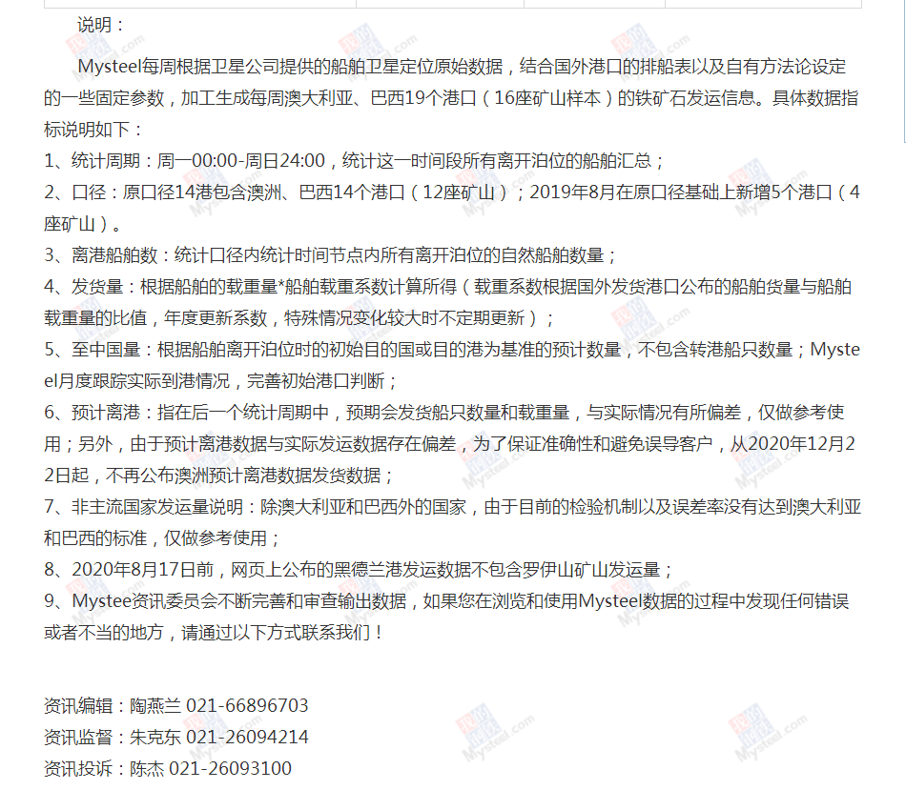
 |  |  |  |  |  |  |  |  |  |  |  |  |  | 95.07% | 86.83% | 81.44% | 85.65%
 |  |  |  |  |  |  |  |  |  |  |  |  |  | 83.02% | 86.04% | 81.09% | 85.26%
 |  |  |  |  |  |  |  |  |  |  |  |  |  | 92.61% | 72.41% | 80.71% | 76.62%
 |  |  |  |  |  |  |  |  |  |  |  |  |  | 86.67% | 89.78% | 77.98% | 82.44%
 |  |  |  |  |  |  |  |  |  |  |  |  |  | 89.19% | 80.44% | 79.66% | 80.45%
 |  |  |  |  |  |  |  |  |  |  |  |  |  | 87.67% | 86.98% | 83.64% | 86.96%
 |  |  |  |  |  |  |  |  |  |  |  |  |  | 90.95% | 88.69% | 85.28% | 89.44%
 |  |  |  |  |  |  |  |  |  |  |  |  |  | 93.44% | 83.57% | 76.09% | 78.85%
 |  |  |  |  |  |  |  |  |  |  |  |  |  | 93.56% | 96.00% | 86.58% | 91.30%
 |  |  |  |  |  |  |  |  |  |  |  |  |  | 84.43% | 75.28% | 70.69% | 74.97%
 |  |  |  |  |  |  |  |  |  |  |  |  |  | 100.00% | 86.41% | 83.01% | 85.90%
 |  |  |  |  |  |  |  |  |  |  |  |  |  | 89.31% | 80.88% | 80.68% | 83.33%
 |  |  |  |  |  |  |  |  |  |  |  |  |  | 92.62% | 83.51% | 83.73% | 84.09%
 |  |  |  |  |  |  |  |  |  |  |  |  |  | 78.15% | 88.41% | 78.59% | 79.51%
 |  |  |  |  |  |  |  |  |  |  |  |  |  | 83.18% | 76.72% | 79.88% | 80.15%
 |  |  |  |  |  |  |  |  |  |  |  |  |  | 97.43% | 78.54% | 77.44% | 80.04%
 |  |  |  |  |  |  |  |  |  |  |  |  |  | 87.41% | 87.91% | 89.65% | 87.46%
 |  |  |  |  |  |  |  |  |  |  |  |  |  | 84.34% | 82.02% | 74.21% | 78.61%
 |  |  |  |  |  |  |  |  |  |  |  |  |  | 81.77% | 86.52% | 75.88% | 83.20%
 |  |  |  |  |  |  |  |  |  |  |  |  |  | 89.84% | 89.66% | 75.61% | 81.68%
 |  |  |  |  |  |  |  |  |  |  |  |  |  | 94.44% | 87.73% | 80.83% | 83.73%
 |  |  |  |  |  |  |  |  |  |  |  |  |  | 87.36% | 91.28% | 86.00% | 84.00%
 |  |  |  |  |  |  |  |  |  |  |  |  |  | 79.26% | 87.18% | 83.61% | 84.15%
 |  |  |  |  |  |  |  |  |  |  |  |  |  | 93.18% | 84.19% | 68.89% | 79.97%
 |  |  |  |  |  |  |  |  |  |  |  |  |  | 87.13% | 84.58% | 71.28% | 80.40%
 |  |  |  |  |  |  |  |  |  |  |  |  |  | 88.48% | 87.89% | 75.79% | 82.92%
 |  |  |  |  |  |  |  |  |  |  |  |  |  | 94.20% | 84.08% | 79.19% | 83.12%
 |  |  |  |  |  |  |  |  |  |  |  |  |  | 88.17% | 73.36% | 78.66% | 80.61%
 |  |  |  |  |  |  |  |  |  |  |  |  |  | 87.14% | 93.27% | 77.85% | 85.53%
 |  |  |  |  |  |  |  |  |  |  |  |  |  | 83.86% | 76.80% | 80.49% | 78.20%
 |  |  |  |  |  |  |  |  |  |  |  |  |  | 85.67% | 86.18% | 68.18% | 80.54%
 |  |  |  |  |  |  |  |  |  |  |  |  |  | 97.56% | 86.11% | 76.54% | 85.41%
 |  |  |  |  |  |  |  |  |  |  |  |  |  | 87.35% | 92.23% | 63.22% | 76.38%
 |  |  |  |  |  |  |  |  |  |  |  |  |  | 97.39% | 87.18% | 73.46% | 85.34%
 |  |  |  |  |  |  |  |  |  |  |  |  |  | 88.01% | 77.44% | 88.87% | 86.82%
...

